ohje
 | Valmiin pivot taulukon siirto | Siirto voidaan tehdä taulukon sisällä tai toiseen taulukkoon

1 | Klikkaa pivot taulukko aktiiviseksi, siis klikkaa yhtä solua pivotista

2
2 | Valitse Asetukset tai analysoi- välilehti, ylhäällä oikealla
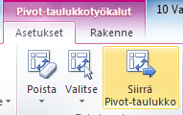
versio 2013 Analysoi
2
3 | Siirrä Pivot- taulukko

3

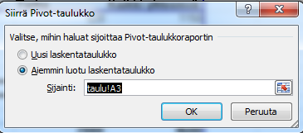

4 | Valitse Aiemmin luotu

5
5 | Kursori sijainti- kenttään

6 | Klikkaa haluttu toinen taulukko
 | ja
7 | siellä haluttu alkusolu eli vain yksi solu

8 | Kuittaus

